连连支付项目－开发清单
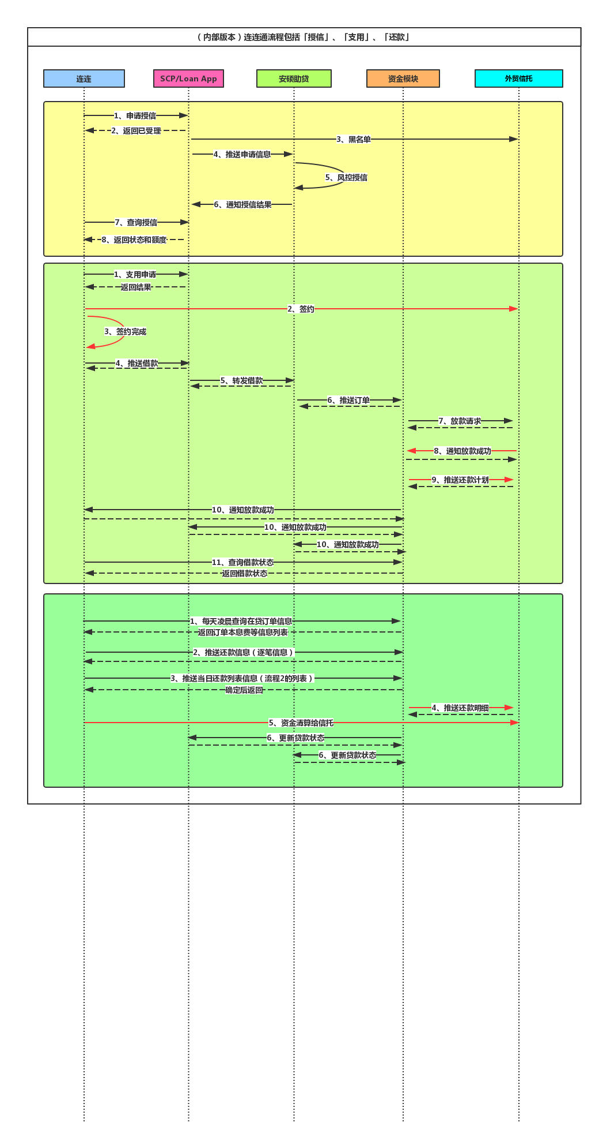
＊说明
参照右侧流程图整理开发清单如下，其中只列出与助贷系统直接相关的内容。 且为保证项目快速落地，优先实现打通最小业务闭环所需的接口及功能，其它信息查询接口可在后续迭代中陆续补足。 具体接口字段待定。

线上产品部与助贷系统交互接口清单
 | 名称 | 流程序号 | 开发方 | 调用方
1 | 申请信息推送 | 授信－4 | 征信－效吉软件 | 线上产品部
2 | 授信结果接收 | 授信－6 | 线上产品部 | 征信－效吉软件
3 | 支用申请推送 | 支用－5 | 征信－效吉软件 | 线上产品部
4 | 支用审核查询 | 支用－5 | 征信－效吉软件 | 线上产品部
5 | 订单信息推送 | 支用－6 | 线上产品部 | 征信－效吉软件
6 | 放款信息推送 | 支用－10 | 征信－效吉软件 | 线上产品部
7 | 贷款状态更新 | 贷后－6 | 征信－效吉软件 | 线上产品部

普天光大项目－开发清单
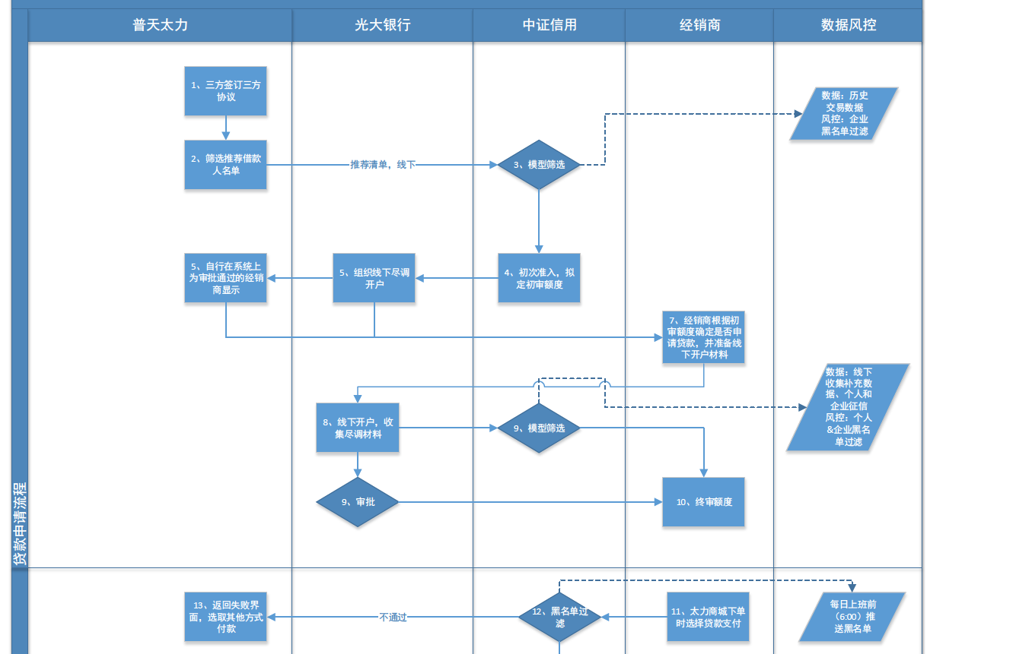
＊说明
对接过程包括实时数据接口和每日定时文件传输两部分。

实时接口
 | 名称 | 流程序号 | 开发方 | 调用方
1 | 意向客户额度接口 |  | 光大 | 中证
2 | 初始授信额度启用接口 |  | 中证 | 光大
3 | 贷款融资申请（需中证同步返回审核结果） |  | 中证 | 光大
4 | 额度查询接口 |  | 光大 | 中证
5 | 融资订单取消（此接口待定） |  | 中证 | 光大
6 | 放款结果通知接口 |  | 中证 | 光大
7 | 放款结果查询接口 |  | 光大 | 中证
8 | 还款通知接口 |  | 中证 | 光大
9 | 黑名单客户调整接口 |  | 光大 | 中证

文件传输定时任务
 | 名称 | 数据流向
 | 每日借据对账文件 | 中证从光大指定目录下载
 | 每日还款对账文件 | 中证从光大指定目录下载
 | 每月末转发普天的经销商月度销售情况 | 中证从光大指定目录下载
 | 每日凌晨6点前，黑名单客户清单（每天发送全量黑名单客户） | 中证向光大指定目录上传

